01-注册
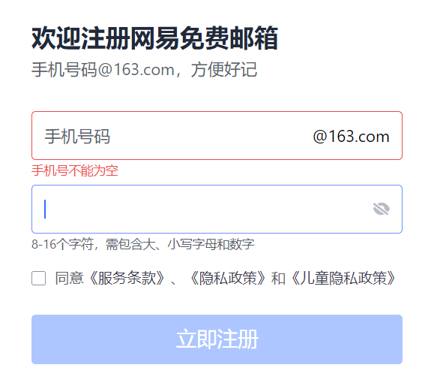
用例编号 | 用例标题 | 项目/模块 | 优先级 | 前置条件 | 测试步骤 | 测试数据 | 预期结果
email_register_001 | 注册成功（未注册手机号+8位合格密码+勾选协议） | 注册 | P1 | 1、已打开注册页面 2、准一个未注册手机号 | 1、输入账号 2、输入密码 3、选择协议 4、点击注册按钮 | 账号：未注册手机号 密码：Test1234 协议：勾选 | 注册成功，自动跳转到登录页面或自动登录成功个人主页
email_register_002 | 注册失败（账号为空+8位合格密码+勾选协议） | 注册 | P2 | 1、已打开注册页面 2、准一个未注册手机号 | 1、输入账号 2、输入密码 3、选择协议 4、点击注册按钮 | 账号：为空 密码：Test1234 协议：勾选 | 注册失败，提示：账号不可为空，为11位未注册手机号。
email_register_003 | 注册失败（账号为已注册+8位合格密码+勾选协议） | 注册 | P2 | 1、已打开注册页面 2、准一个已注册手机号 | 1、输入账号 2、输入密码 3、选择协议 4、点击注册按钮 | 账号：已注册手机号 密码：Test1234 协议：勾选 | 注册失败，提示：账号已注册，请重新输入。

02-登录
用例编号 | 用例标题 | 项目/模块 | 优先级 | 前置条件 | 测试步骤 | 测试数据 | 预期结果 | 实际结果
login_001 | 登录成功（注册手机号+正确密码） | 登录 | P1 | 1、已打开登录页面 2、准备已注册手机号 | 1、输入账号 2、输入密码 3、点击登录按钮 | 账号：已注册号 密码：正确密码 | 登录成功，跳转到个人主页。 | 通过
login_002 | 登录成功（注册用户名+正确密码） | 登录 | P1 | 1、已打开登录页面 2、准备已注册手机号 | 1、输入账号 2、输入密码 3、点击登录按钮 | 账号：已注册用户名 密码：正确密码 | 登录成功，跳转到个人主页。 | 通过
login_003 | 登录失败（账号为空+密码不为空） | 登录 | P2 | 1、已打开登录页面 2、准备已注册手机号 | 1、输入账号 2、输入密码 3、点击登录按钮 | 账号：为空 密码：不为空 | 登录失败，提示：账号不可为空，输入已注册的手机号、用户名、邮箱进行登录。 | 不通过，提示信息不精准。执行结果：用户名或密码不能为空。
login_004 | 登录失败（未注册手机号+密码不为空） | 登录 | P2 | 1、已打开登录页面 2、准备未注册手机号 | 1、输入账号 2、输入密码 3、点击登录按钮 | 账号：未注册手机号 密码：不为空 | 登录失败，提示：账号不存在或未注册。 | 通过
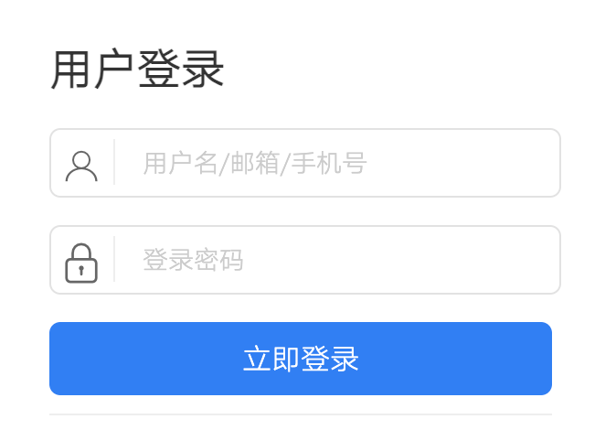
login_005 | 登录失败（未注册用户名+密码不为空） | 登录 | P2 | 1、已打开登录页面 2、准备未注册用户名 | 1、输入账号 2、输入密码 3、点击登录按钮 | 账号：未注册用户名 密码：不为空 | 登录失败，提示：账号不存在或未注册。 | 通过

